준설토산출근거
준설토 산출근거

공사명 : | 안성공공하수처리시설 1차 침전조 B지 준설공사
번호 | 지름 (M) | 높이 (M) | 준설토퇴적높이 (M) | 총준설량 (M3) | 비 고 |  | 물량수정여기에서수정
 |  |  |  |  |  | 높 이 | 2.695
1 | 20.00 | 2.695 | 1.509 | 473.9 |  | 퇴 적 율 | 56%
준설토산정단면도 |  |  |  |  |  | 퇴적높이 | 1.5092

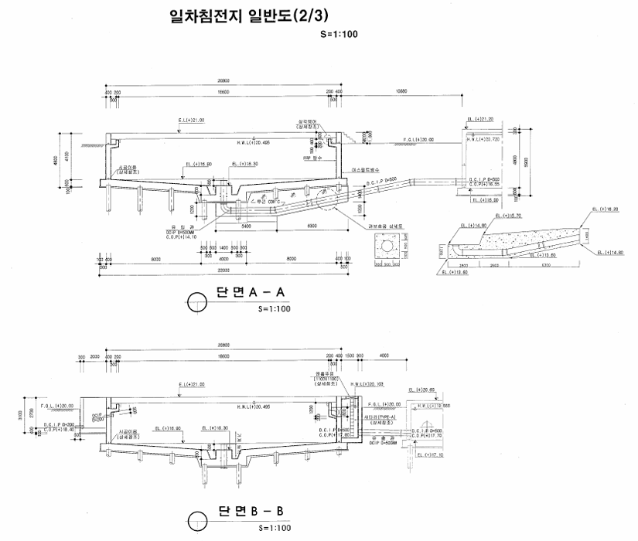

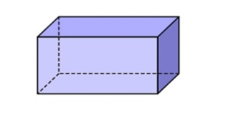
세로
가로
퇴적높이

단가산출
단가산출 |  |  |  |  |  |  |  |  |  |  |  |  |  |  |  |  |  |  |  |  |  |  |  |  |  |  |  |  |  |  |  |  |  |  |  |  |  |  |  |  |  |  |  |  |  |  |  |  |  |  |  |  |  |  | 하수관로에 해당하지 않아 표준품셈 유지관리부문 2-4-8 하수도 수로암거 준설 적용(설계서작성시 하수관 이외의 준설은 통상적으로 수로암거 준설 적용)

산 출 근 거 |  |  |  |  |  |  |  |  |  |  |  |  |  |  |  |  |  |  |  |  |  |  |  |  |  |  |  |  |  |  |  |  |  |  |  |  |  |  |  |  |  |  |  |  |  |  |  |  |  |  | 합 계 | 노무비 | 재료비 | 경 비 | 시공량(Qd)은 현장여건에 맞춰 표준품셈 9.8을 적용하지 아니하고 일실준설량 적용함
1.하수도수로암거준설(흡입식) |  |  |  |  |  |  |  |  |  |  |  |  |  |  |  |  |  |  |  |  |  |  |  |  |  |  |  |  |  |  |  |  |  |  |  |  |  |  |  |  |  |  |  |  |  |  |  |  |  |  | 63,466 | 36,246 | 12,436 | 14,784
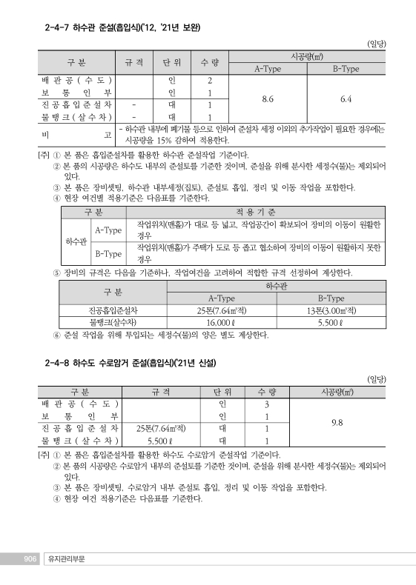
 |  | < 품셈(유지관리) 2-4-8 >

 |  |  |  | 1 | 일 |  |  | 시공량 |  |  |  |  |  | : |  | Qd |  | = |  | 39.5 |  | ㎥ |  | / | 일

 |  |  |  | 시간당 |  |  |  |  |  | 시공량 |  |  |  |  |  |  | : | Q |  | = | Qd |  | ÷ |  |  | 8. | hr |  | = |  | 39.5 |  |  |  | ÷ |  | 8. |  | = | 4.94 |  |  |  | ㎥ | / | hr

 | 1. |  | 인건비

 |  |  | 배관공(수도) |  |  |  |  |  |  |  |  |  |  |  |  |  | : | 262,580 |  |  |  |  |  |  |  | × |  | 3. | 인 |  |  | / |  | Qd |  | = |  | 262,580. |  |  |  | × |  | 3. | / |  | 39.5 |  | = | 19,942.7

 |  |  | 보통인부 |  |  |  |  |  |  |  |  |  | : |  | 172,068 |  |  |  |  |  |  | × |  |  | 1. | 인 |  | / |  | Qd |  |  | = |  | 172,068. |  |  |  |  | × | 1. |  | / | 39.5 |  |  | = | 4,356.1

 |  |  | 인부소계 |  |  |  |  |  |  |  | : |  | 24,298.8 |  |  |  |  |  |  |  |  |  |  |  |  |  |  |  |  |  |  |  |  |  |  |  |  |  |  |  |  |  |  |  |  |  |  |  |  |  |  | 24,298.8

 | 2. |  | 기계경비

 |  | 가 | . |  | 진공흡입준설차 |  |  |  |  |  |  |  |  |  |  |  |  |  | (25Ton)

 |  |  | 노무비 |  |  |  |  |  | : |  | 59,020 |  |  |  |  |  |  |  | ÷ |  | 4.94 |  |  |  |  |  | = | 11,947.3
 |  |  | 재료비 |  |  |  |  |  | : |  | 61,437 |  |  |  |  |  |  |  | ÷ |  | 4.94 |  |  |  |  |  | = | 12,436.6
 |  |  | 경 |  |  |  | 비 |  | : |  | 73,035 |  |  |  |  |  |  |  | ÷ |  | 4.94 |  |  |  |  |  | = | 14,784.4
 |  |  | 소 |  |  |  | 계 |  | : |  |  |  |  |  |  |  |  |  |  |  |  |  |  | 39,168.3 |  |  |  |  |  |  |  |  |  |  |  |  |  |  |  |  |  |  |  |  |  |  |  |  |  |  | 39,168.3 | 11,947.3 | 12,436.6 | 14,784.4

 | 3. |  | 합 |  |  |  | 계

 |  |  |  | 노무비 |  |  |  |  |  | : |  | 24,298.8 |  |  |  |  |  |  |  | + | 11,947.3 |  |  |  |  |  |  | = |  |  | 36,246
 |  |  |  | 재료비 |  |  |  |  |  | : |  | 12,436
 |  |  |  | 경 |  |  |  | 비 |  | : |  | 14,784
 |  |  |  |  |  | 계 |  |  |  | : |  |  | 63,466 |  |  |  |  |  |  |  |  |  |  |  |  |  |  |  |  |  |  |  |  |  |  |  |  |  |  |  |  |  |  |  |  |  |  |  |  |  | 63,466 | 36,246 | 12,436 | 14,784

기계경비
기계경비

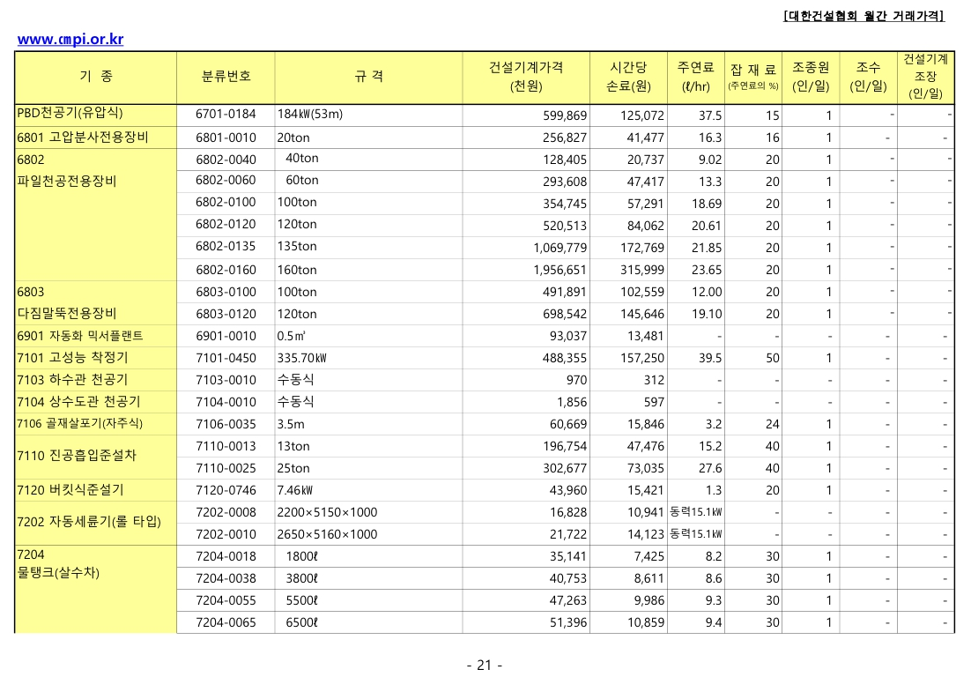
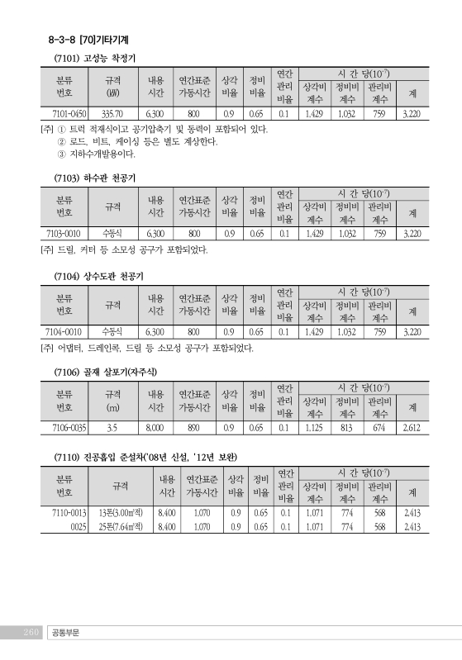
명 칭 | 규 격 | 산 출 근 거 |  |  |  |  |  |  |  |  | 합 계 | 노무비 | 재료비 | 경 비 | 비 고 | 2026년 건설기계의 기계경비 산출표 | 2026년_건설공사_표준품셈[공통부문8-3-7기계손료(260페이지)]
1. 진공흡입준설차 | 25Ton |  |  |  |  |  |  |  |  |  | 193,492 | 59,020 | 61,437 | 73,035
손 료 |  | 302,677,000 |  |  | ￦× |  | 2,413 |  | × | 10(-7) | 73,036 |  |  | 73,035.9
주연료 | 경유 | 27.6 |  | ℓ | × | 1,590 |  |  |  |  | 43,884 |  | 43,884
잡 품 | 주연료의 | 40 |  | % | × | 43,884 |  |  |  |  | 17,554 |  | 17,553.6
건설기계운전사 |  | 1 | 인 | × | 283,297 |  |  | × | 1/8*16/12*25/20 |  | 59,020 | 59,020.2

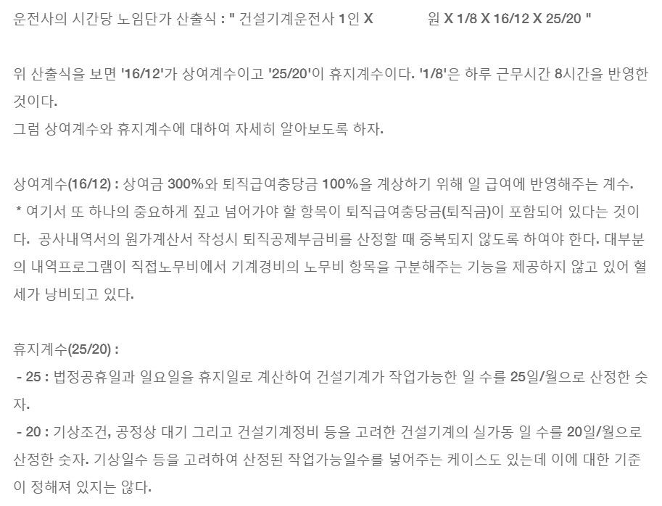
283,297

기계경비적용기준
기계경비적용기준

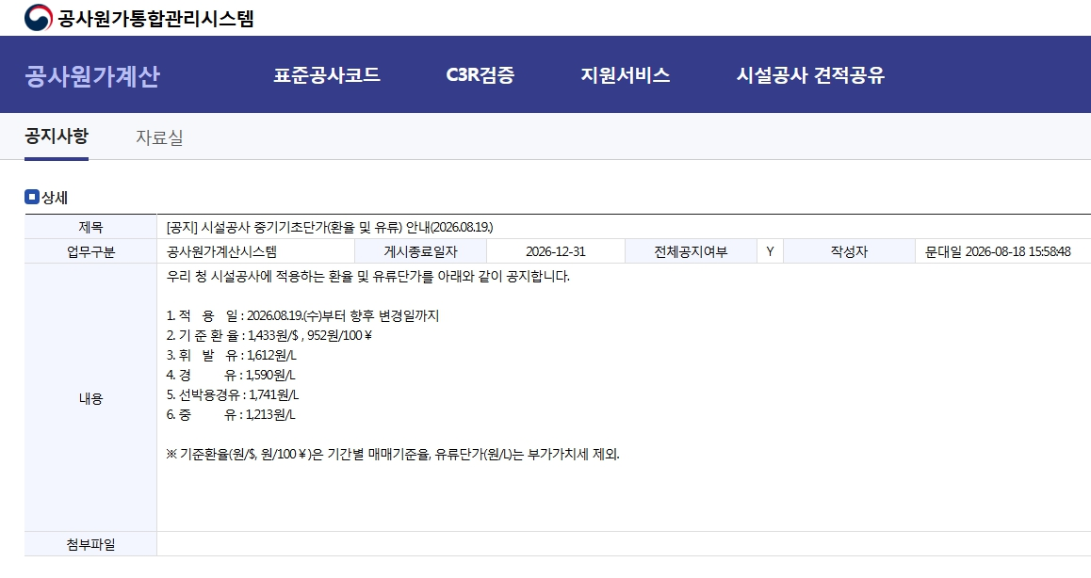
 |  |  |  |  |  |  |  |  | 조달청 공사원가통합관리시스템 시설공사 중기기초단가(2026.08.19.)
 | 환 율 (/￦) |  |  | 기본재료비

 | 화 폐 | 환 율 | 비 고 | No | 품 명 | 규 격 | 단위 | 단 가
 | 달러($) | 1,433.0 | 2026.08.19. 시설공사중기기초단가 | 1 | 경 유 |  | ℓ | 1,590
 | 엔(100￥)
 | 유로(E)
 | 마르크(M)
 | 파운드(L)

 | 노임계수 |  |  | 계산결과값 자리수

 | No | 노임계수 | 계산값
 | 1 | 1/8*16/12*25/20 | 0.208333333
 | 2 | 1/8*16/12*25/20*24/15 | 0.333333333 | 경 비 소수 1 미만 절하
 | 3 | 1/8*16/12*25/20*12/10 | 0.25
 | 4 | 1/8*16/12*25/20*14/12 | 0.243055556 | 재료비 소수 1 미만 절하
 | 5 | 1/8*16/12*25/20*24/5 | 1
 |  |  |  | 노무비 소수 1 미만 절하

노임단가
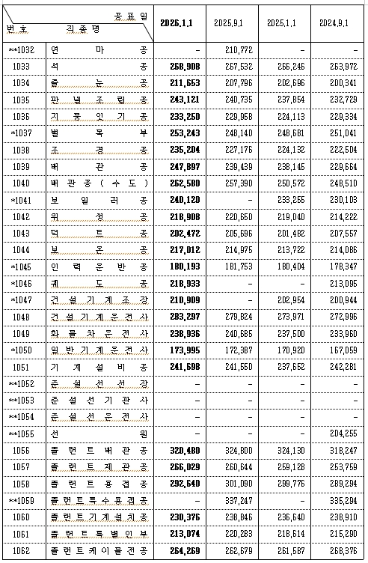
노임단가

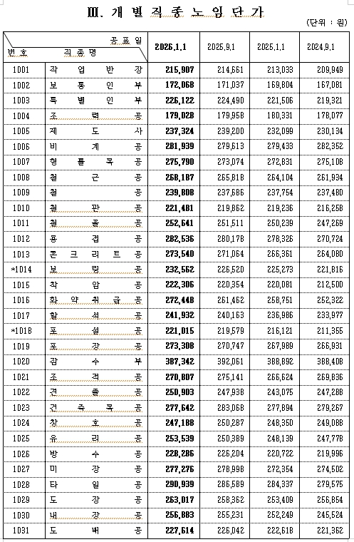
No | 품 명 | 규 격 | 단위 | 적용단가 | 비 고 | 2026년 상반기 시중노임 단가
1 | 보통인부 |  | 인 | 172,068 | 2026년(상)
2 | 건설기계운전사 |  | 인 | 283,297 | 2026년(상)
3 | 배 관 공(수도) |  | 인 | 262,580 | 2026년(상)

